Cotización
Grupo De Requerimientos | Requerimientos | cotizaciones
 |  | proveedor 1 |  |  | proveedor 2 |  |  | proveedor 3
 |  | Producto | Características | Precio | Producto | Características | Precio | Producto | Características | Precio
Hardware: | Procesador (CPU) | 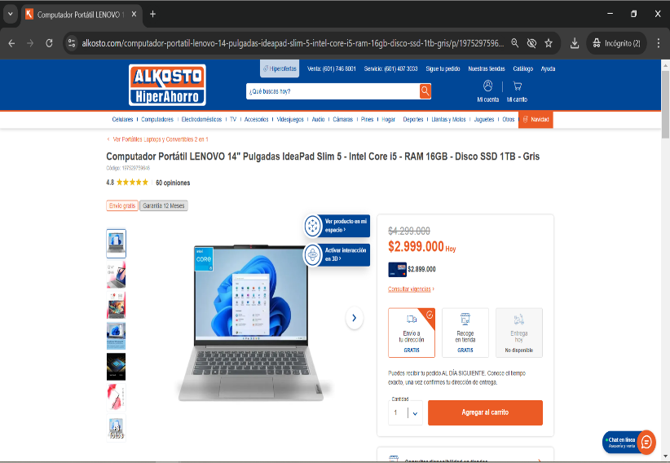 | 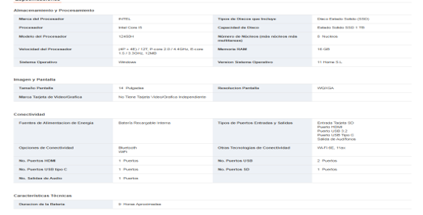 | 2,999,000 | 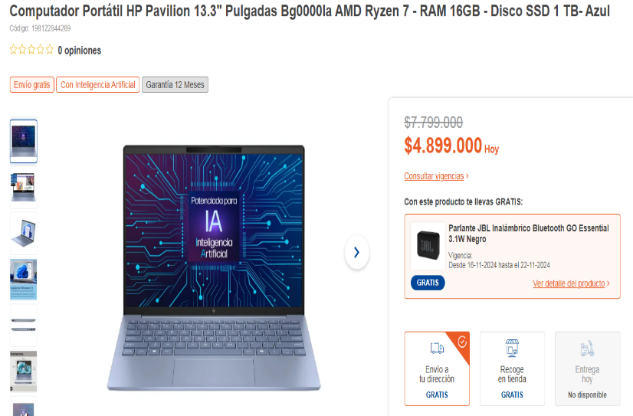 |  | 4,899,000 | 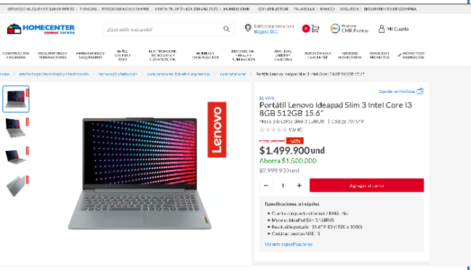 | 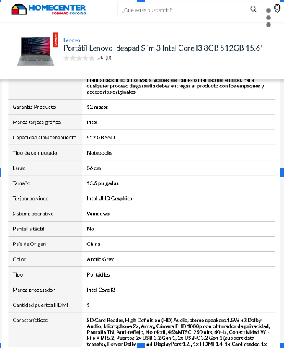 | 1,499,900
 | RAM (memoria)
 | Espacio en el disco duro
 | Tarjeta gráfica
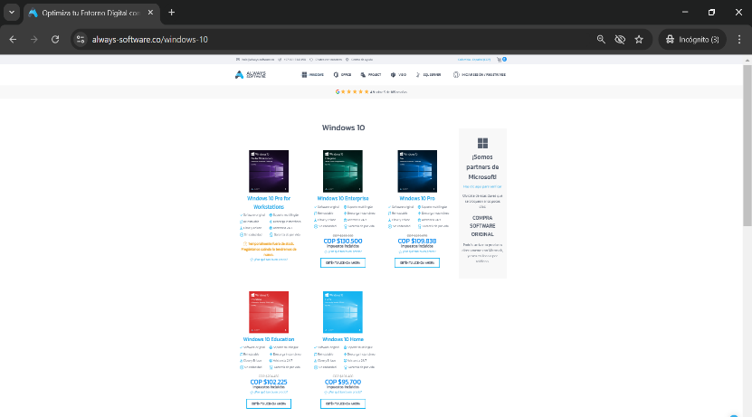
 | Periféricos
Software: | Sistema operativo |  | 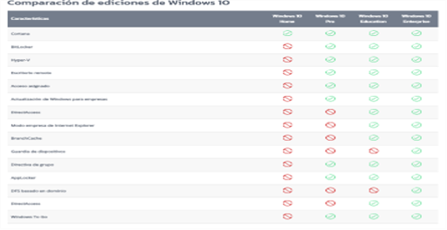 | 109,838 |  | 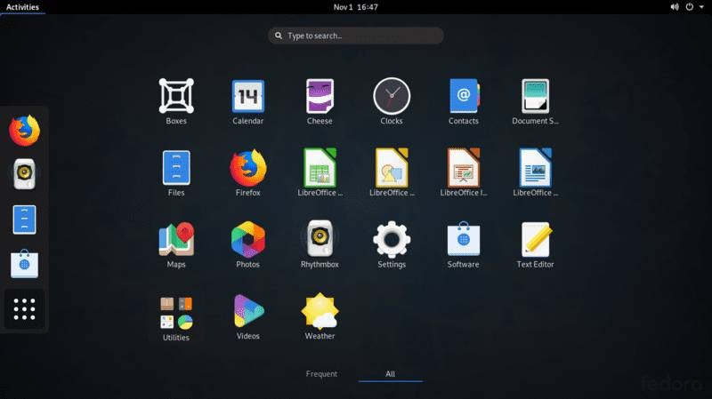 | 991,766 |  | 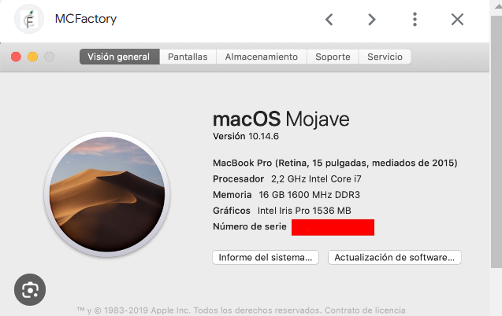 | 102,281.52
 | Navegadores recomendados | 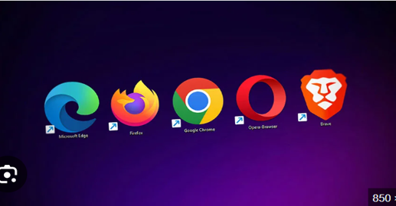 | 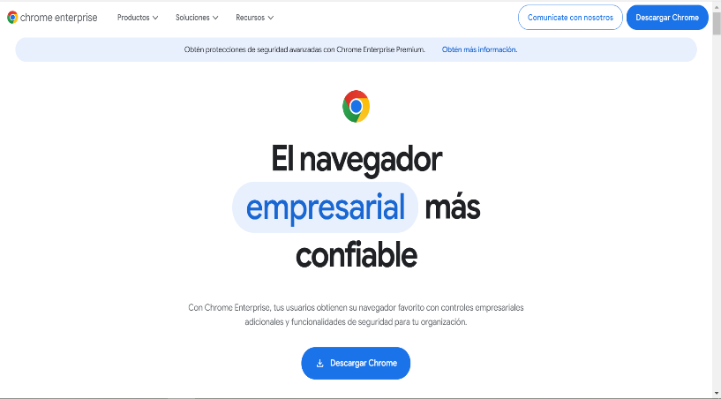 | 0 |  | 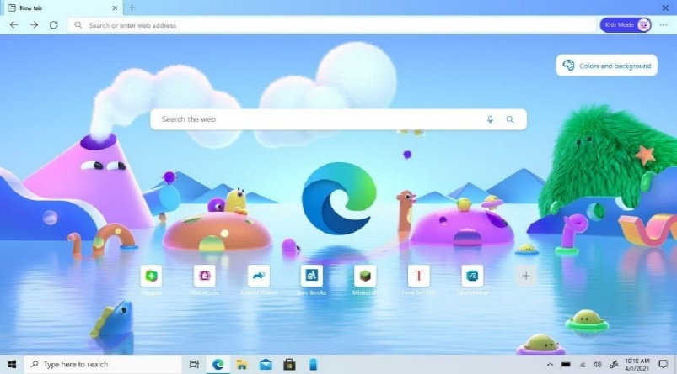 | 0 |  | 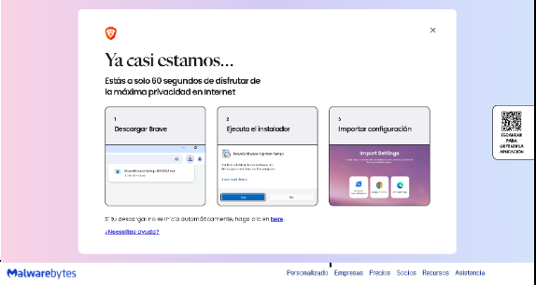 | 0
 | Conexión a internet | 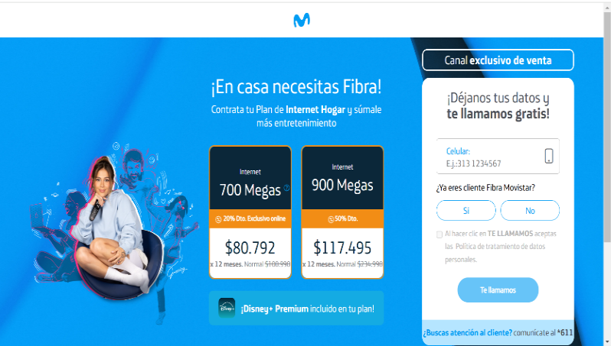 |  | 80,792 | 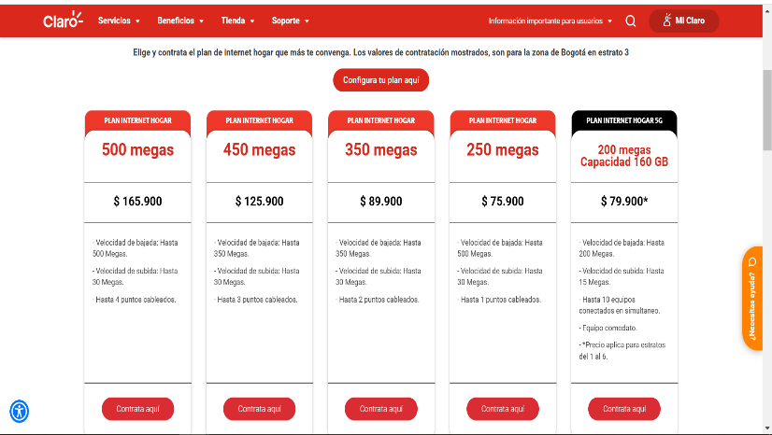 |  | 89900 |  | 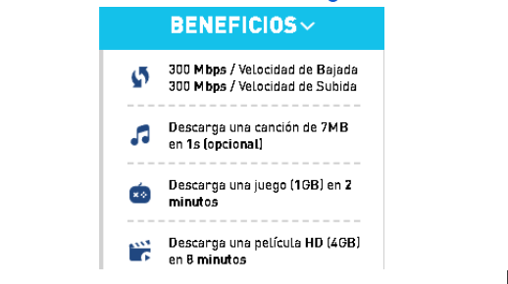 | 78900
 | Antivirus y seguridad | 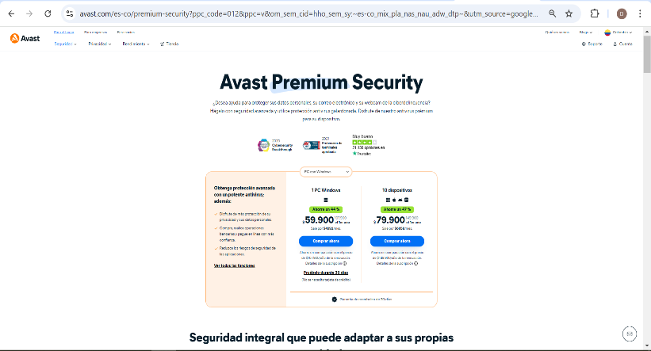 | 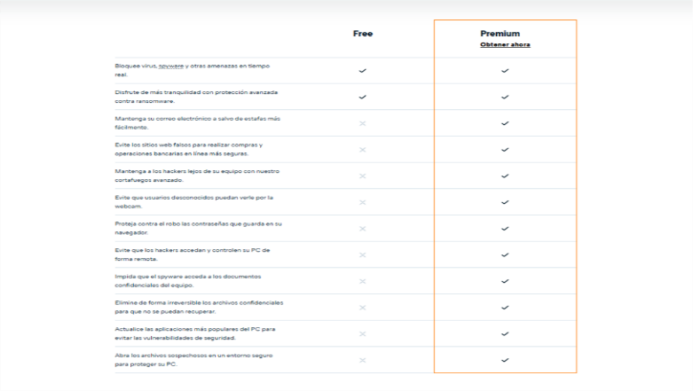 | 59,900 |  |  | 140500 | 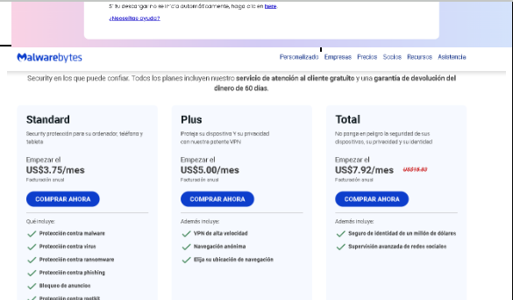 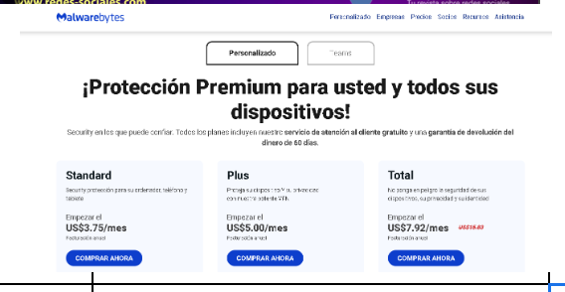 |  | 263,100
 | Servidor |  |  | $ 477.33 |  |  | 783.98 | 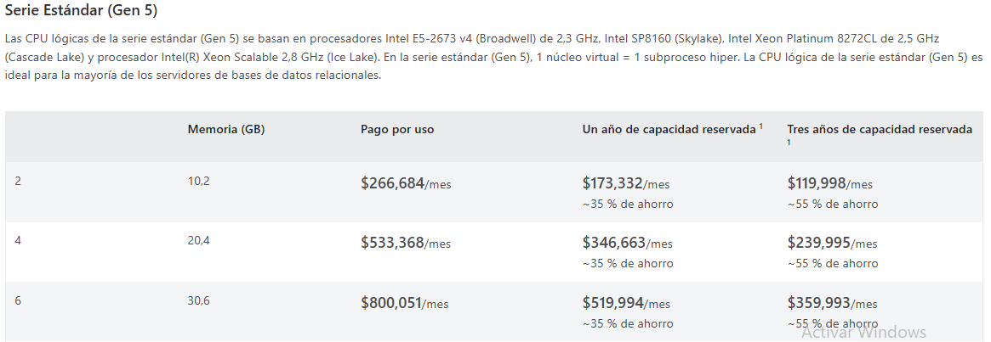 | 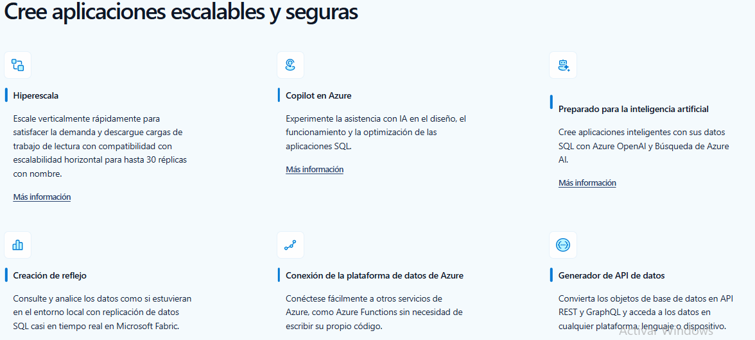 | 1,101,030
 | Hosting |  | Planes económicos, almacenamiento SSD, migración gratuita, optimización para WordPress con HPanel fácil de usar. | $ 9.98 USD |  | Dominio gratuito por 1 año, ideal para principiantes y negocios pequeños, integración con herramientas SEO, recomendado por WordPress.org. | $2.95 USD |  | Planes flexibles y escalables, integración con Microsoft 365, analíticas avanzadas, migración profesional con seguridad de nivel empresarial. | $4 USD
Costos |  | Total | 3,250,007 |  | Total | 6,121,166 |  | Total | 3,045,211.52

